Sheet1
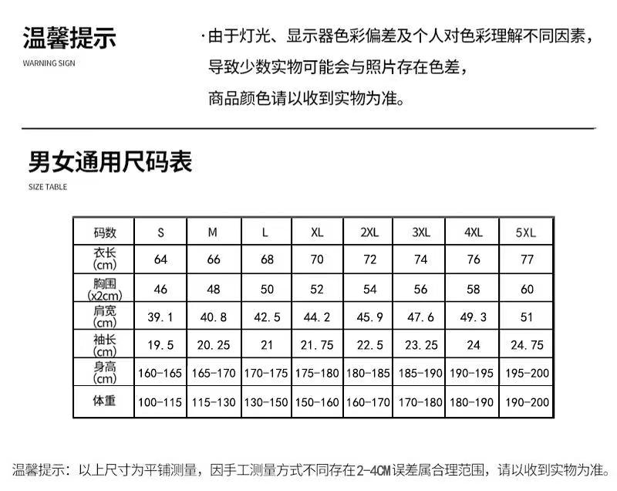
序号 | 学院 | 团队名称 | 姓名 | 性别 | 一卡通号 | 学号 | 电话 | QQ | 电子邮箱 | 身份证号 | 家访志愿者服装尺寸（见下图） | 家庭地址 | 是否参加过家访活动 | 是否接受过新生家访 | 家访意向省份 | 家访备选意向省份（可不填） | 是否担任队长 | 家访指导老师
团队1

团队2

1.团队报名需一表内填写所有队伍成员的信息； 2.家庭住址只需填写到市级即可； 3.家访省份按就近原则，如有需要可填写备选意向省份，供整体省份调整使用； 4.家访指导老师一栏，由学院确定推荐家访队伍后，配置并填写。家访指导老师需指导团队开展家访工作，并负责后续相关报销工作。

